Estadísticas
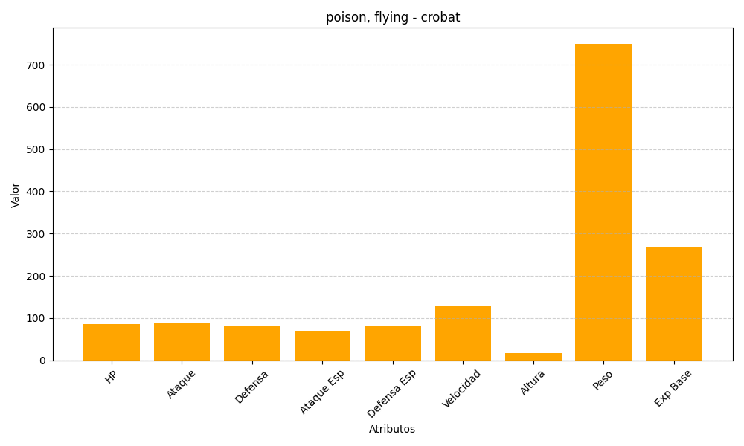
ID | Nombre | Tipo | HP | Ataque | Defensa | Ataque Especial | Defensa Especial | Velocidad | Altura | Peso | Experiencia Base
169 | crobat | poison, flying | 85 | 90 | 80 | 70 | 80 | 130 | 18 | 750 | 268

